成本（静态）
序号 | 项目 | 测算值 | 说明
1 | 折旧及摊销成本 | 7602872 | 根据估价委托人提供的《北京市保障性住房建设投资中心财产一切险保险单（2020-2021年度）-怡景名苑》及介绍，该项目总建设费用约为342254618元。该项目为钢混结构，非生产用房经济耐用年限为 60 年，将建设成本按直线法折算至每年，即342254618÷60=5704244元。 | 342254617.82 | 5704244 |  | 456172290 | 7602871.5
2 | 运营费用（元） | 6324069 | 2=2.1+2.2+2.3
2.1 | 维修费（元） | 1824689 | 主要包括室内部分及附属设施设备、公用部位 和共用设施设备及相关场地的维修运行费用， 参考同类项目测算，一般取值为1-2元/平方米·月，本次取值为1.5元/平方米·月，则1.5×12×101371.62=1824689元。 | 101371.62 | 1824689.16
2.2 | 保险费（元） | 22809 | 指房屋产权人为使自己的房产避免意外损失而向保险公司支付的费用，根据估价委托人提供的《北京市保障性住房建设投资中心财产一切险保险单（2020-2021年度）-怡景名苑》，保险费用为25669元。 | 25669.1
2.3 | 物业费(元) | 4476571 | 该项目为公租房，根据估价委托人提供的《基础信息台账》，物业费水平为3.68元/平方米/月计算，则年物业费用为3.68×67922.53×12=4476571元。 | 4476570.7392 | 3.68 |  | 一城一景的一城一景的，在那个2020年九月份已经入住了，现在入住率是70%-80%，他的物业费是三块六毛八，我采暖费是就是市政的30块钱一平米的那种。
3 | 管理成本(元) | 1670761 | 3=3.1+3.2+3.3
3.1 | 管理费（元） | 1216459 | 指运营管理机构人员、办公等的正常开支费用，参考同类项目测算，按年租金成本收益的 2%测算，即60822972×2%=1216459元。 | 60822972 | 1216459
3.2 | 利息(元) | 0 | 指新建、改建、收购公租房所需资金的资金成本，公租房项目资金由两部分组成，一部分为财政拨款的自有资金，占30%；另一部分为银行贷款资金，占70%。其中70%贷款资金贷款期限一般为15年或20年，到期后继续续贷，只付息不还本，本次测算利息为70%资金，5年期贷款利率下的单位年利息，公租房项目贷款政府对贷款利息给与10%的下浮。故本次利息为170699元。 | 5322010.05 | 0.04275 | 227515.92964
3.3 | 利润(元) | 454302 | 公共租赁住房项目属于保障性住房，不以获取利润为主要目的，参照保本微利原则记取利润率，以折旧及摊销成本、运营费用、管理费用、利息之和为基数的3%测算开发利润,即(5704244+3188142+815070+170699)×3%=296345元。
4 | 年成本收益（元） | 15597702 | 4=1+2+3
5 | 月成本收益(元/平方米·月) | 13 | 5=4÷公租房建筑面积÷12个月

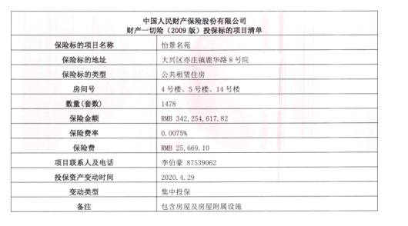

悦廷
中指数据
时间 | 时间 | 样本数量 | 含物业费、含供暖费平均租金单价 | 样本数量 | 含物业费、含供暖费平均租金单价
2020年三季度 |  |  |  | 2 | 57.82 |  | 平均月租金 | 权重 | 结论 | 扣减物业费取暖费结果
 | 2020-08-01 | 1 | —— |  |  | 中指 | 62.08 |  | 54.95 | 51.75
 | 2020-09-01 | 1 | 57.82 |  |  | 城研中心 | 49.68
2020年四季度 | 2020-10-01 | 2 | 59.98 | 7 | 60.66 | 市场数据 | 53.08
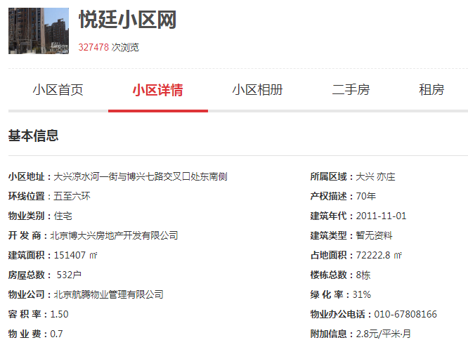
 | 2020-11-01 | 3 | 60.93
 | 2020-12-01 | 2 | 61.08
2021年一季度 | 2021-01-01 | 2 | 61.39 | 7 | 60.15
 | 2021-02-01 | 3 | 60.77
 | 2021-03-01 | 2 | 58.3
2021年二季度 | 2021-04-01 | 2 | 61.14 | 8 | 69.69
 | 2021-05-01 | 3 | 79.37
 | 2021-06-01 | 3 | 68.55
2021年三季度（7月） | 2021-07-01 | 0 | —— | —— | ——
平均月租金 |  |  |  |  | 62.08
 |  |  |  |  |  |  |  |  |  | 57.576
城研中心提供数据
时间 | 时间 | 样本数量 | 含物业费、含供暖费平均租金单价 | 样本数量
2020年三季度 |  |  |  | 0 | ——
 | 2020-08-01 |  | ——
 | 2020-09-01 |  | ——
2020年四季度 | 2020-10-01 |  | 45.19724428 | 0 | 45.2
 | 2020-11-01 |  | ——
 | 2020-12-01 |  | ——
2021年一季度 | 2021-01-01 |  | 45.7239008 | 0 | 51.51
 | 2021-02-01 |  | 57.30027548
 | 2021-03-01 |  | ——
2021年二季度 | 2021-04-01 |  | 47.57406049 |  | 47.57
 | 2021-05-01 |  | ——
 | 2021-06-01 |  | ——
2021年三季度（7月） | 2021-07-01 |  | 54.44250871 | 0 | 54.44 |  |  |  | 33
平均月租金 |  |  |  |  | 49.68 |  |  |  | 45.375

市场调查数据
时间 | 时间 | 样本数量 | 含物业费、含供暖费平均租金单价 | 样本数量
2020年三季度 |  |  |  | 6 | 52.78
 | 2020-08-01 | 4 | 53.20
 | 2020-09-01 | 2 | 52.35
2020年四季度 | 2020-10-01 | 5 | 47.82 | 6 | 48.91
 | 2020-11-01 | 0 | ——
 | 2020-12-01 | 1 | 50.00
2021年一季度 | 2021-01-01 | 2 | 52.44 | 4 | 56.28
 | 2021-02-01 | 1 | 57.14 |  |  | 物业费 | 0.7 | 元/平方米/月
 | 2021-03-01 | 1 | 59.26 |  |  | 取暖费 | 30 | 元/平方米/年
2021年二季度 | 2021-04-01 | 4 | 53.21 | 5 | 49.98 |  | 2.5
 | 2021-05-01 | 1 | 46.74
 | 2021-06-01 | 0 | ——
2021年三季度（7月） | 2021-07-01 | 6 | 57.44 | 6 | 57.44
平均月租金 |  |  |  |  | 53.08

日期 | 面积 | 价格 | 单价 | 户型 | 装修 | 楼层
2021-07-30 | 93 | 5500 | 59.139784946 | 二居室 | 精装修 | 中/11
2021-07-24 | 90.72 | 5300 | 58.421516755 | 二居室 | 精装修 | 高/11
2021-07-22 | 93 | 6400 | 68.817204301 | 二居室 | 无照片 | 中/10
2021-07-17 | 135.96 | 6800 | 50.014710209 | 三居室 | 精装修 | 高/9
2021-07-02 | 92 | 4800 | 52.173913043 | 二居室 | 精装修 | 中/11
2021-07-02 | 92.77 | 5200 | 56.052603212 | 二居室 | 精装修 | 中/10
2021-05-05 | 92 | 4300 | 46.739130435 | 二居室 | 精装修 | 低/9
2021-04-19 | 139 | 8000 | 57.553956835 | 三居室 | 精装修 | 中/11
2021-04-11 | 139 | 8300 | 59.712230216 | 三居室 | 精装修 | 中/10
2021-04-10 | 90 | 4300 | 47.777777778 | 二居室 | 精装修 | 中/11
2021-04-10 | 90 | 4300 | 47.777777778 | 二居室 | 精装修 | 高/11
2021-03-05 | 135 | 8000 | 59.259259259 | 三居室 | 精装修 | 低/11
2021-02-17 | 91 | 5200 | 57.142857143 | 二居室 | 精装修 | 低/11
2021-01-21 | 92 | 4000 | 43.47826087 | 二居室 | 精装修 | 中/11
2021-01-08 | 57 | 3500 | 61.403508772 | 二居室 | 精装修 | 中/4
2020-12-20 | 90 | 4500 | 50 | 二居室 | 精装修 | 低/11
2021-10-29 | 136 | 8100 | 59.558823529 | 三居室 | 精装修 | 低/10
2020-10-07 | 135 | 7600 | 56.296296296 | 三居室 | 精装修 | 中/11
2020-10-15 | 135 | 5000 | 37.037037037 | 三居室 | 精装修 | 高/10
2020-10-11 | 93 | 5300 | 56.989247312 | 二居室 | 精装修 | 中/10
2020-10-08 | 89 | 2600 | 29.213483146 | 二居室 | 精装修 | 低/11
2020-09-18 | 135 | 8200 | 60.740740741 | 三居室 | 精装修 | 低/11
2020-09-12 | 91 | 4000 | 43.956043956 | 二居室 | 精装修 | 高/11
2020-08-24 | 134 | 7500 | 55.970149254 | 三居室 | 精装修 | 低/10
2020-08-18 | 132 | 7600 | 57.575757576 | 三居室 | 精装修 | 中/11
2020-08-09 | 91 | 4000 | 43.956043956 | 二居室 | 精装修 | 高/11
2020-08-03 | 132 | 7300 | 55.303030303 | 三居室 | 精装修 | 中/11
 |  |  |  | 三居室 | 精装修 | 中/10
 |  |  |  | 二居室 | 精装修 | 低/11

序号 | 小区名称 | 出租日期 | 面积 | 装修 | 朝向 | 租金（元/㎡·月）
1 | 悦廷 | 2021-07-30 | 93 | 精装修 | 南北 | 5500
2 | 悦廷 | 2021-07-24 | 90.72 | 精装修 | 南北 | 5300
3 | 悦廷 | 2021-07-22 | 93 | 无照片 | 南北 | 6400
4 | 悦廷 | 2021-07-17 | 135.96 | 精装修 | 南北 | 6800
5 | 悦廷 | 2021-07-02 | 92 | 精装修 | 南北 | 4800
6 | 悦廷 | 2021-07-02 | 92.77 | 精装修 | 南北 | 5200
7 | 悦廷 | 2021-05-05 | 92 | 精装修 | 南北 | 4300
8 | 悦廷 | 2021-04-19 | 139 | 精装修 | 南北 | 8000
9 | 悦廷 | 2021-04-11 | 139 | 精装修 | 南北 | 8300
10 | 悦廷 | 2021-04-10 | 90 | 精装修 | 南北 | 4300
11 | 悦廷 | 2021-04-10 | 90 | 精装修 | 南北 | 4300
12 | 悦廷 | 2021-03-05 | 135 | 精装修 | 南北 | 8000
13 | 悦廷 | 2021-02-17 | 91 | 精装修 | 南北 | 5200
14 | 悦廷 | 2021-01-21 | 92 | 精装修 | 南北 | 4000
15 | 悦廷 | 2021-01-08 | 57 | 精装修 | 南北 | 3500
16 | 悦廷 | 2020-12-20 | 90 | 精装修 | 南北 | 4500
17 | 悦廷 | 2021-10-29 | 136 | 精装修 | 南北 | 8100
18 | 悦廷 | 2020-10-07 | 135 | 精装修 | 南 | 7600
19 | 悦廷 | 2020-10-15 | 135 | 精装修 | 南北 | 5000
20 | 悦廷 | 2020-10-11 | 93 | 精装修 | 南北 | 5300
21 | 悦廷 | 2020-10-08 | 89 | 精装修 | 南北 | 2600
22 | 悦廷 | 2020-09-18 | 135 | 精装修 | 南北 | 8200
23 | 悦廷 | 2020-09-12 | 91 | 精装修 | 南北 | 4000
24 | 悦廷 | 2020-08-24 | 134 | 精装修 | 南北 | 7500
25 | 悦廷 | 2020-08-18 | 132 | 精装修 | 南北 | 7600
26 | 悦廷 | 2020-08-09 | 91 | 精装修 | 南北 | 4000
27 | 悦廷 | 2020-08-03 | 132 | 精装修 | 南北 | 7300

时间 | 样本数量 | 租金平均单价（元/平方米·月）（不含物业费、不含取暖费） | 租金平均单价（元/平方米·月）（含物业费、不含取暖费）
2020年三季度 | 2 | 58.52 | 59.85
2020年四季度 | 3 | 61.36 | 58.52
2021年一季度 | 4 | 60.85 | 61.36
202年二季度 | 3 | 70.39 | 60.85
2021年三季度（7月） | —— | —— | ——
平均月租金 |  | 62.08 | 60.15

时间 | 样本数量 | 租金平均单价（元/平方米·月）（不含物业费、不含取暖费）
2020年三季度 | —— | ——
2020年四季度 | —— | 45.9
2021年一季度 | —— | 52.21
202年二季度 | —— | 48.27
2021年三季度（7月） | —— | 55.14
平均月租金 |  | 50.38

时间 | 样本数量 | 租金平均单价（元/平方米·月）（含物业费、含取暖费） | 租金平均单价（元/平方米·月）（不含物业费、不含取暖费）
2020年三季度 | 6 | 52.78 | 49.58
2020年四季度 | 6 | 33.67 | 30.47
2021年一季度 | 4 | 56.28 | 53.08
202年二季度 | 5 | 34.38 | 31.18
2021年三季度（7月） | 6 | 57.44 | 54.24
平均月租金 |  | 46.91 | 43.71

泰河园三里
中指数据
时间 | 时间 | 样本数量 | 含物业费、含供暖费平均租金单价 | 样本数量 | 含物业费、含供暖费平均租金单价
2020年三季度 |  |  |  | 5 | 46.53 |  | 平均月租金 | 权重 | 结论 | 扣减物业费取暖费结果
 | 2020-08-01 |  | 46.63 |  |  | 中指 | 46.70 |  | 47.00 | 43.95
 | 2020-09-01 |  | 46.42 |  |  | 城研中心 | 45.99
2020年四季度 | 2020-10-01 |  | 49.64 | 2 | 49.15 | 市场数据 | 48.31
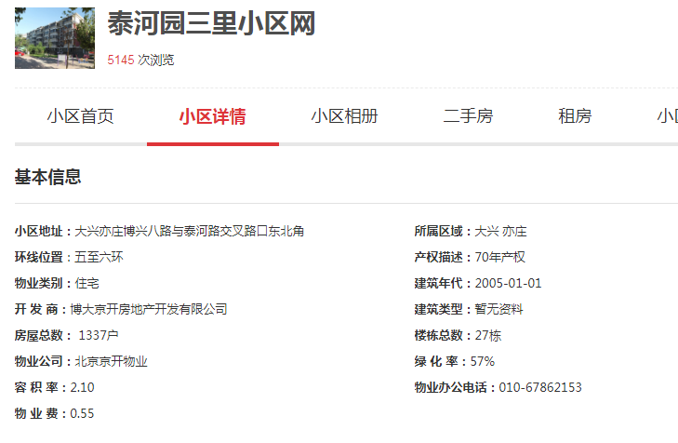
 | 2020-11-01 |  | 48.75
 | 2020-12-01 |  | 49.06
2021年一季度 | 2021-01-01 |  | 45.01 | 4 | 45.79
 | 2021-02-01 |  | 45.53
 | 2021-03-01 |  | 46.84
2021年二季度 | 2021-04-01 |  | 46.37 | 3 | 45.33
 | 2021-05-01 |  | 44.29
 | 2021-06-01 |  | ——
2021年三季度（7月） | 2021-07-01 |  | —— | —— | ——
平均月租金 |  |  |  |  | 46.70

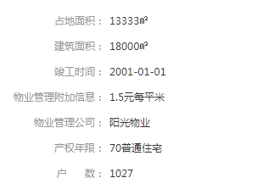
城研中心提供数据
时间 | 时间 | 样本数量 | 含物业费、含供暖费平均租金单价 | 样本数量 | 含物业费、含供暖费平均租金单价
2020年三季度 | 2020-07-01 | 2 | —— | 7 | 45.86
 | 2020-08-01 | 3 | ——
 | 2020-09-01 | 2 | 45.86313026
2020年四季度 | 2020-10-01 | 2 | 41.17298578 | 7 | 40.71
 | 2020-11-01 | 3 | 40.73864092
 | 2020-12-01 | 2 | 40.23173479
2021年一季度 | 2021-01-01 | 1 | 57.83212161 | 4 | 49.15
 | 2021-02-01 | 1 | 46.36972812
 | 2021-03-01 | 2 | 43.26145217
2021年二季度 | 2021-04-01 | 2 | 44.95772324 |  | 46.60
 | 2021-05-01 | 4 | 48.22231304
 | 2021-06-01 | 1 | 46.60594848
2021年三季度（7月） | 2021-07-01 |  | 47.62912786 | 0 | 47.63
平均月租金 |  |  |  |  | 45.99

市场调查数据
时间 | 时间 | 样本数量 | 含物业费、含供暖费平均租金单价 | 样本数量 | 含物业费、含供暖费平均租金单价
2020年三季度 | 2020-07-01 | 0 | —— | 10 | 47.28
 | 2020-08-01 | 6 | 49.89 |  |  |  | 物业费 | 0.55 | 元/平方米/月
 | 2020-09-01 | 4 | 44.66 |  |  |  | 取暖费 | 30 | 元/平方米/年
2020年四季度 | 2020-10-01 | 2 | 42.73 | 7 | 44.84 |  |  | 2.5
 | 2020-11-01 | 3 | 40.27
 | 2020-12-01 | 2 | 51.51
2021年一季度 | 2021-01-01 | 2 | 47.17 | 8 | 48.65
 | 2021-02-01 | 2 | 53.91
 | 2021-03-01 | 4 | 44.88
2021年二季度 | 2021-04-01 | 2 | 43.59 | 12 | 46.60
 | 2021-05-01 | 7 | 48.61
 | 2021-06-01 | 3 | 47.61
2021年三季度（7月） | 2021-07-01 | 2 | 54.17 | 2 | 54.17
平均月租金 |  |  |  |  | 48.31

日期 | 面积 | 价格 | 单价 | 户型 | 装修 | 楼层
2021-07-29 | 90 | 5400 | 60 | 二居室 | 精装修 | 高/6
2021-07-18 | 90 | 4350 | 48.333333333 | 二居室 | 精装修 | 中/6
2021-06-30 | 93.46 | 4600 | 49.218917184 | 二居室 | 精装修 | 中/6
2021-06-26 | 94 | 4500 | 47.872340426 | 二居室 | 精装修 | 中/6
2021-06-04 | 94 | 4300 | 45.744680851 | 二居室 | 精装修 | 高/6
2021-05-30 | 58 | 3200 | 55.172413793 | 一居室 | 精装修 | 高/6
2021-05-28 | 90 | 4500 | 50 | 二居室 | 精装修 | 高/5
2021-05-19 | 94 | 4500 | 47.872340426 | 二居室 | 精装修 | 高/6
2021-05-18 | 94 | 4200 | 44.680851064 | 二居室 | 精装修 | 中/5
2021-05-09 | 56 | 3300 | 58.928571429 | 一居室 | 精装修 | 低/6
2021-05-04 | 95 | 4000 | 42.105263158 | 二居室 | 精装修 | 中/6
2021-05-03 | 100 | 4150 | 41.5 | 二居室 | 精装修 | 高/6
2021-04-18 | 100 | 4500 | 45 | 二居室 | 精装修 | 高/6
2021-04-05 | 64 | 2700 | 42.1875 | 一居室 | 精装修 | 高/6
2021-03-21 | 78 | 3700 | 47.435897436 | 二居室 | 精装修 | 高/6
2021-03-14 | 95 | 3833 | 40.347368421 | 二居室 | 精装修 | 高/5
2021-03-08 | 90 | 4000 | 44.444444444 | 二居室 | 精装修 | 中/6
2021-03-07 | 93 | 4400 | 47.311827957 | 二居室 | 精装修 | 高/6
2021-02-26 | 64 | 3200 | 50 | 一居室 | 精装修 | 中/5
2021-02-06 | 64 | 3700 | 57.8125 | 二居室 | 精装修 | 高/5
2021-01-31 | 94 | 4000 | 42.553191489 | 二居室 | 精装修 | 高/6
2021-01-24 | 56 | 2900 | 51.785714286 | 一居室 | 精装修 | 中/6
2020-12-20 | 65 | 3500 | 53.846153846 | 一居室 | 精装修 | 中/5
...

南海家园七里
...
样本数量 | 含物业费、含供暖费平均租金单价 | 样本数量 | 含物业费、含供暖费平均租金单价
 |  | 2 | 45.75 |  | 平均月租金 | 权重 | 结论 | 扣减物业费取暖费结果
1 | 45.26 |  |  | 中指 | 47.65 |  | 48.36 | 44.36
1 | 46.24 |  |  | 城研中心 | 48.57
2 | 46.26 | 7 | 46 | 市场数据 | 48.87
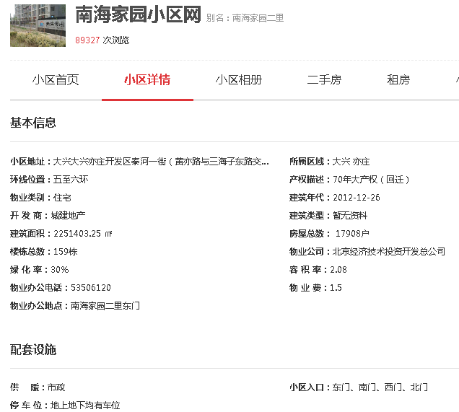
3 | 46.34
2 | 45.4
2 | 45.61 | 7 | 45.92
3 | 46.02
2 | 46.14
2 | 47.38 | 8 | 47.24
3 | 46.91
3 | 47.44
2 | 53.36 | 2 | 53.36
 |  |  | 47.65
...
样本数量 | 含物业费、含供暖费平均租金单价 | 样本数量 | 含物业费、含供暖费平均租金单价
 | —— | 0 | 49.53
 | 45.73241868
 | 53.3179321
 | 44.24289349 | 0 | 48.21
 | 46.704381
 | 53.69127517
 | 45.47408836 | 0 | 46.73
 | ——
 | 47.97863094
 | 48.60010565 |  | 47.75
 | 45.14094405
 | 49.51980792
 | 50.60769389 | 0 | 50.61
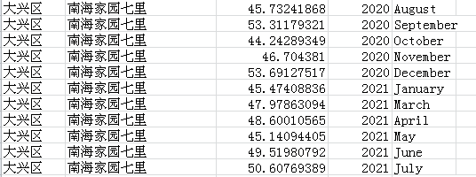
 |  |  | 48.57
...
样本数量 | 含物业费、含供暖费平均租金单价 | 样本数量 | 含物业费、含供暖费平均租金单价
 |  | 8 | 48.16 |  |  |  |  |  | 8
3 | 45.77 |  |  |  |  |  |  |  | 9
5 | 50.54 |  |  |  |  |  |  |  | 10
2 | 47.03 | 10 | 45.56 |  |  |  |  |  | 11
5 | 46.31 |  |  |  |  |  |  |  | 12
3 | 43.33 |  |  |  |  |  |  |  | 1
7 | 47.62 | 11 | 48.08 |  |  |  |  |  | 3
3 | 46.10 |  |  | 物业费 | 1.5 | 元/平方米/月 |  |  | 4
1 | 50.51 |  |  | 取暖费 | 30 | 元/平方米/年 |  |  | 5
6 | 49.74 | 24 | 50.15 |  | 2.5 |  |  |  | 6
11 | 50.26 |  |  |  |  |  |  |  | 7
7 | 50.46
7 | 52.39 | 7 | 52.39
 |  |  | 48.87

价格 | 单价 | 户型 | 装修 | 楼层
...

